機能概要
画面設計書 |  |  |  | 機能概要 |  |  |  |  |  |  |  |  |  |  |  | 担当者 |  |  | 日付
 |  |  |  |  |  |  |  |  |  |  |  |  | 作成 |  |  | CITS松浦 |  |  | 2020-12-18
 |  |  |  |  |  |  |  |  |  |  |  |  | 更新 |  |  | HYN王雪紅 |  |  | 2021-04-29

 | 1.機能概要

【ToBe外部設計】
「365日×24時間」対応の結果により調整する可能性あり
 |  | 【想定利用者】 | ミスミ社員（申請者以外、及び、管理者以上の権限（D・L以上））

 |  | 【利用目的】 | 承認必要な仕入返品入力の案件について、承認／否決の確定登録を行う。

 |  | 【利用時間】 | 常時利用可能（メンテナンスモード時を除く）

 |  | 【主要機能】 | 承認必要な仕入返品入力の案件について、承認／否決の確定登録を行う。

 |  | 【機能補足】 | ユーザーの権限に応じた承認／否決ボタンの活性・非活性制御をする。
 |  |  | 承認ボタンはチェックボタン押下時のチェック結果がOKの場合のみ活性化する。
【ToBe外部設計】
現法について確認が必要
 |  | 【前提条件】 | ログインしていること

 | 2.現法コード
 |  |  |  |  |  |  |  |  |  |  |  | 【凡例】 ○：利用可能、△：一部利用可能、×：利用不可
 |  | 提供機能 |  |  | US | KR | DE | TW | SG | TH | IN | MY |  | JK | CN |  | JP | VN |  | MX
 |  | 基本機能 |  |  | 〇 | 〇 | 〇 | 〇 | 〇 | 〇 | 〇 | 〇 |  | 〇 | 〇 |  | 〇 | 〇 |  | 〇

処理フロー
画面設計書 |  | 処理フロー |  | 担当者 | 日付
 |  |  | 作成 | CITS松浦 | 2020-12-18
 |  |  | 更新 | HYN王雪紅 | 2021-04-29
【凡例】
バッチ/画面
サービスAPI
他MS API
自領域
テーブル
他領域
テーブル
 | 1．処理フロー

【社内フロント】
【調達基盤・発注サービス】
各種
マスタ
商品マスタ
仕入先マスタ
MC置場マスタ
商品所管部門マスタ
ブランドマスタ
メニュー

承認待ち案件取得
API

【調達基盤・発注訂正・返品・返金サービス】
仕入返品仮登録ヘッダ
商品マスタ
仕入先マスタ
MC置場マスタ
商品所管部門マスタ
ブランドマスタ
仕入返品仮登録明細
各種
マスタ

API
仕入返品承認チェック
承認待ち案件検索
仕入返品入力承認

仕入返品仮登録ヘッダ
仕入返品仮登録明細
各種
マスタ
商品マスタ
仕入先マスタ
MC置場マスタ
商品所管部門マスタ
ブランドマスタ
仕入返品
有効在庫

API
仕入返品
承認
仕入返品確定
在庫補充取消API

仕入返品仮登録ヘッダ
仕入返品仮登録明細
各種
マスタ
商品マスタ
仕入先マスタ
MC置場マスタ
商品所管部門マスタ
ブランドマスタ

API
仕入返品
否決

画面レイアウト
画面設計書 |  |  |  | 画面レイアウト |  | 担当者 | 日付
 |  |  |  |  | 作成 | CITS松浦 | 2020-12-18
 |  |  |  |  | 更新 | HYN王雪紅 | 2021-04-29
 | 1．画面レイアウト
 |  | ＜画面項目レイアウト＞
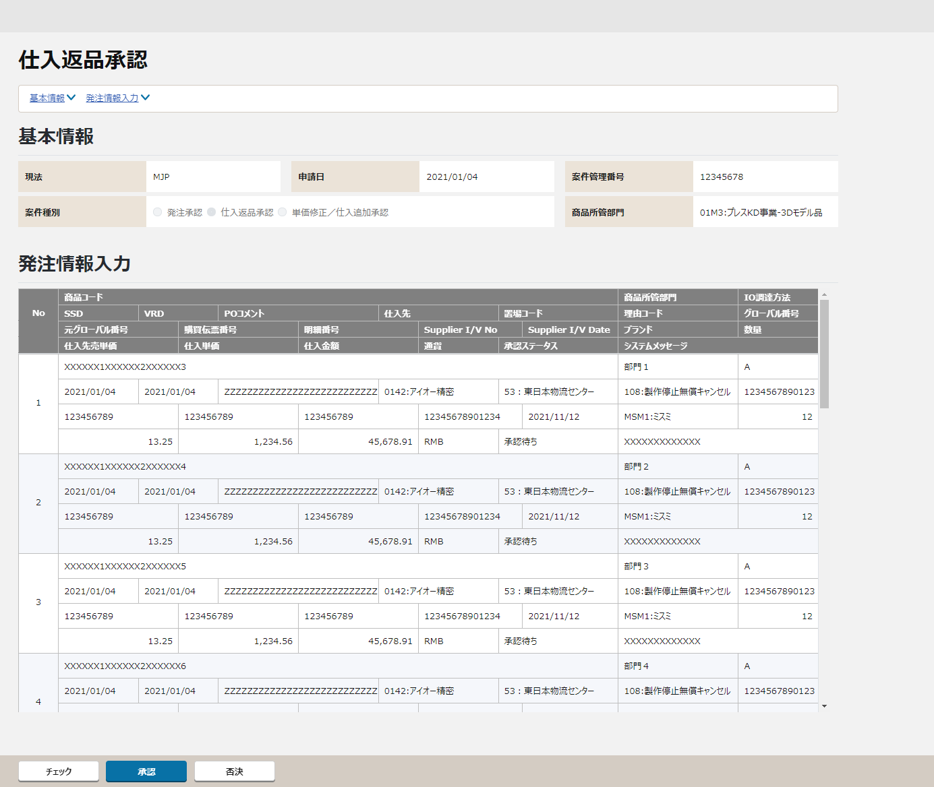
 |  | 画面イメージ

①
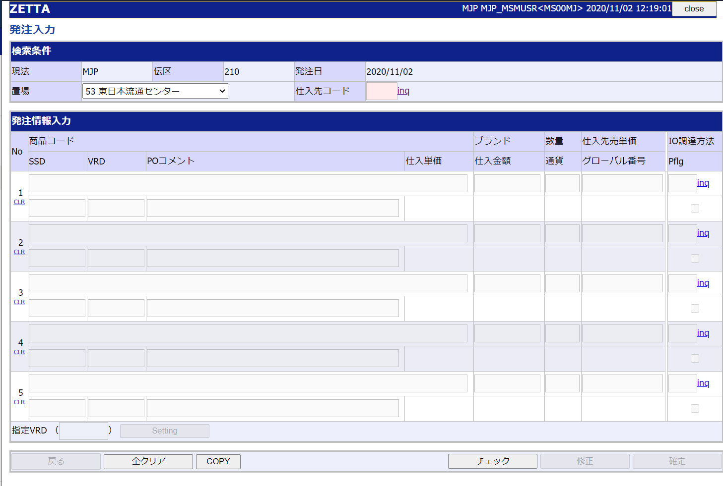
仕入先
置場
発注承認
承認
否決
申請日
◉ 発注承認 〇発注返品 〇単価修正
添付ファイル AAAAAA.TSV
①
②
③
②

④
③
商品所管部門
注文属性
チェックボックス

④

⑤
チェック

〇
①
②
 |  |  | 領域番号（画面項目定義参照）
 |  |  | ヘッダ
 |  |  | アンカーリンク
③
 |  |  | 基本情報
④
 |  |  | 発注情報入力
⑤
 |  |  | フッター

 |  | 画面動作
 |  | ＜初期表示＞
Mockで各パターンの画面をハードコピーする

⑤

 |  | ＜チェックボタン押下＞
Mockで各パターンの画面をハードコピーする

 |  | ＜承認ボタン押下＞
Mockで各パターンの画面をハードコピーする

 |  | ＜否決ボタン押下＞
Mockで各パターンの画面をハードコピーする

チェック仕様
【ToBe外部設計】
画面IDは採番後に記載する。
画面設計書 |  |  |  | チェック仕様 |  |  |  |  |  |  | 担当者 | 日付
 |  |  |  |  |  |  |  |  |  | 作成 | CITS松浦 | 2020-12-18
 |  |  |  |  |  |  |  |  |  | 更新 | HYN王雪紅 | 2021-04-29

画面ID |  |  | 画面名 | 仕入返品入力承認
イベント | 条件 | 順番 | 項目名 | チェック名 | チェック内容(TOBE) | タイプ | メッセージID | メッセージ | メッセージ表示後処理 | 備考
初期表示時 | その他 |  |  | 明細存在チェック | 検索データがなしの場合、メッセージを表示する。 承認待ち案件データ取得APIのチェック仕様を参照する。 |  |  |  |  | 承認待ち案件データ取得API「API設計書_(APIID)_承認待ち案件データ取得.xlsx」「チェック仕様」シート参照
チェックボタン押下時 | onClick |  |  | 承認前チェック | 仕入返品承認チェックAPIのチェック仕様を参照する。 |  |  | エラー発生時は仕入返品入力画面と同等のメッセージが表示される |  | 仕入返品承認チェックAPI「API設計書_(APIID)_仕入返品承認チェック.xlsx」「チェック仕様」シート参照
チェックボタン押下時 | onClick |  |  | 納期と価格の変動チェック | 仕入返品承認チェックAPIのチェック仕様を参照する。 |  |  | 再チェックの結果、XXX（項目名）の変動があります。 |  | 仕入返品承認チェックAPI「API設計書_(APIID)_仕入返品承認チェック.xlsx」「チェック仕様」シート参照
承認ボタン押下時 | onClick |  |  | 承認チェック | 仕入返品承認APIのチェック仕様を参照する。 |  |  | エラー発生時は仕入返品入力画面と同等のメッセージが表示される |  | 仕入返品承認API「API設計書_(APIID)_仕入返品承認.xlsx」「チェック仕様」シート参照
否決ボタン押下時 | onClick |  |  | 否決チェック | 仕入返品否決APIのチェック仕様を参照する。 |  |  |  |  | 仕入返品否決API「API設計書_(APIID)_仕入返品否決.xlsx」「チェック仕様」シート参照

イベント処理仕様
【外部設計】
APIIDは採番後に記載する。
【外部設計】
画面IDは採番後に記載する。
画面設計書 |  | イベント処理仕様 |  |  |  |  |  |  |  | 担当者 | 日付
 |  |  |  |  |  |  |  |  | 作成 | CITS松浦 | 2020-12-18
 |  |  |  |  |  |  |  |  | 更新 | HYN王雪紅 | 2021-04-29

画面ID |  | 画面名 |  | 仕入返品入力承認 |  |  | 利用API |  | 参照情報
項目№ | 項目名 | イベント | 証跡 | 同期 | イベント処理概要 | 備考 | ID | 名称
A | 初期化イベント
A-1 | 画面初期化 | 初期処理 |  |  | 1. 検索条件の設定 ・遷移元の「承認待ち案件検索」画面で選択した現法コードと案件種別と案件番号を受け取る。 2. 案件種別の表示 ・「新規発注承認／仕入返品承認／単価修正承認」ラジオボタンの 「仕入返品承認」を表示する。 ※「新規発注承認」「単価修正承認」は別設計書を参照。 3. 承認待ち案件データ存在チェック ・承認待ち案件取得APIを呼び出し、処理結果にたいして 明細存在チェックを行う。(チェック仕様を参照) 4. 検索結果の表示 ・画面に検索結果を表示する。 5. ボタンの活性／非活性の制御 ・ユーザーに対する権限をチェックし、権限に応じてボタンの活性／非活性を行う。 |  |  | 承認待ち案件取得API | 「機能呼出仕様」シートの「表_承認待ち案件取得API」参照

B | イベント起動項目
B-1 | 「チェック」ボタンを押す | ボタン押下 |  |  | 1.仕入返品チェックAPIを呼び出してチェックする ・チェック時にエラーが発生した場合はユーザによって否決してもらい、申請からやり直しとなる 2.仕入返品承認チェックAPIのチェック結果により、承認ボタンの活性制御を行う ・チェック結果がOKの場合、承認ボタンが活性になる |  |  | 仕入返品承認チェックAPI | 「機能呼出仕様」シートの「表_仕入返品承認チェックAPI」参照
B-2 | 「承認」ボタンを押す | ボタン押下 |  |  | 1.承認確定を行う ・仕入返品承認APIを呼び出して、仕入返品承認チェック、仕入返品確定を行う ・仕入返品仮登録ヘッダの該当レコードの状態は「承認済み」とする 2.画面初期化処理を行う ・A-1の画面初期化処理を再実施 |  |  | 仕入返品承認API | 「機能呼出仕様」シートの「表_仕入返品承認API」参照
B-3 | 「否決」ボタンを押す | ボタン押下 |  |  | 1. 否決確定を行う ・仕入返品否決APIを呼び出す ・仕入返品仮登録ヘッダの該当レコードの状態は「否決」を更新する 2.画面初期化処理を行う ・A-1の画面初期化処理を再実施 |  |  | 仕入返品否決API | 「機能呼出仕様」シートの「表_仕入返品否決API」参照
B-4 | 「戻る」ボタンを押す | ボタン押下 |  |  | 1. 遷移元の「「承認待ち案件検索」画面に遷移する。

C | 自動更新

